Dugpunkt
 | Formel nr. 1 |  |  |  |  |  | Beregn dugpunktet, når du kender temperatur [°C] og relativ luftfugtighed RH [%]
T [°C] | 5 |  | T °C: = 243,04*(((17,625*TD)/(243,04+TD))-LN(RH/100))/(17,625+LN(RH/100)-((17,625*TD)/(243,04+TD))) = |  |  |  |  |  |  |  |  |  |  |  |  | 5.0 | °C
RH [%] | 80 |  | RH %: = 100*(EXP((17,625*TD)/(243,04+TD))/EXP((17,625*T)/(243,04+T))) = |  |  |  |  |  |  |  |  |  |  |  |  | 79.8 | %
TD [°C] | 1.8 |  | TD °C: = 243,04*(LN(RH/100)+((17,625*T)/(243,04+T)))/(17,625-LN(RH/100)-((17,625*T)/(243,04+T))) = |  |  |  |  |  |  |  |  |  |  |  |  | 1.8 | °C.
 | Formel nr. 2
 |  |  |  |  |  |  | T [°C] | RH [%]
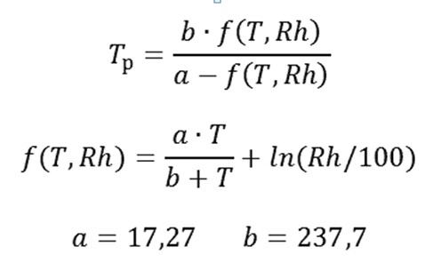
 |  |  |  |  |  |  | 5 | 80
 |  |  |  |  |  |  | 5 °C | 80 %
 |  |  |  |  |  |  | Tp = b*f(T,Rh)/a-f(T,Rh) = |  |  |  | 1.8 | °C | Dugpunkt |  | Formlen har en fejl på ± 0,4 ° C i området lufttemperatur T fra 0 ° C til 60 ° C,
 |  |  |  |  |  |  |  |  |  |  |  |  |  |  | dugpunkttemperatur Tp fra 0 ° C til 50 ° C, relativ fugtighed Rh fra 1% til 100%.
 |  |  |  |  |  |  | Hvor
 |  |  |  |  |  |  | f(T,Rh) = a*T/b+T + ln(Rh/100) = |  |  |  |  | 0.13264548865
 |  |  |  |  |  |  | ln(Rh/100) = |  | ln(Rh) - ln(100) = |  |  | -0.22314 |  | -0.22314
 |  |  |  |  |  |  | Hvor
 |  |  |  |  |  |  | a= | 17.27 | a*T = | 86.35
 |  |  |  |  |  |  | b= | 237.7 | b+T = | 242.7
 | Man kan bestemme, at i et rum med en temperatur på 5 °C og en relativ luftfugtighed på 80 % vil kondensatet dannes på overflader med en temperatur på 1,8 °C og derunder
 | Formel nr. 3
 | TD ≈ T - (1 - RH)/-0,05 |  |  |  | Dugpunkttemperaturen kan beregnes med en mere enkel formel, men nøjagtigheden er ikke den samme, som de to første formler og RH % skal være over 50 %

 | T [°C] | RH [%] |  |  |  |  | TD ≈ T - (1 + RH)/0,05 = |  |  |  | 1.0 | °C | Dugpunkt
 | 5 | 80 | 0.8 | RH værdi > 0,5 en betingelse
 | 5 °C | 80 % | 0 °C < T < 60 °C
 | Dugpunktet er ved den temperatur, hvor luften ikke kan holde vand i gasform (vanddamp) og begynder at omdanne dette til dråber.

Dugpunktet ved 5°C og 80 % luftfugtighed er 1,8 °C. Hvilket vil sige, at temperaturen på røgeovnens riste og sider i dette tilfælde bør være minimum: 4,8 ⁰C
 |  |  |  |  |  | Udarbejdet af Jørgen Walter ©
 |  |  |  |  |  | www.walter-lystfisker.dk
walter | Dugpunktsberegning: KEFA System |  |  |  |  | COPYRIGHT © 2014 |  |  |  |  |  |  |  |  |  |  |  | Reg. Nr. 1400

Vand
Max vandindhold i luften som funktion af luftens temperatur ved RH 100 %
Luft temperatur [⁰C] | -20 | -15 | -10 | -5 | 0 | 5 | 10 | 15 | 20 | 25 | 30 | 35 | 40 | 45 | 50 | 55 | 60 | 65 | 70 | 75 | 80 | 85 | 90 | 95 | 100
Max vandindhold i luften [g/m³] | 1 | 1.5 | 2.3 | 3.4 | 4.8 | 6.8 | 9.4 | 12.8 | 17.3 | 23.1 | 30.4 | 39.6 | 51.2 | 65.5 | 83 | 104.2 | 130 | 160.8 | 197.5 | 241 | 292 | 351.6 | 421 | 501 | 593.2
Max vandindhold i luften som funktion af luftens temperatur ved RH 100 %

 |  |  |  |  |  |  |  | Udarbejdet af Jørgen Walter ©
Dugpunktsberegning: KEFA System |  |  |  |  |  |  |  | www.walter-lystfisker.dk
walter |  |  |  |  |  |  |  | COPYRIGHT © 2014 |  |  |  |  |  |  |  |  |  |  |  |  |  |  |  | Reg. Nr. 1400

Tekst
Bestemmelse af dugpunkt i røgeovnen eller i køleskabet
Der er 2 betegnelser for angivelse af luftfugtighed, så her kommer de:
Absolut luftfugtighed Habs
Den absolutte luftfugtighed (Habs) udregnes ved at dividere luftens mængde af vand i gram med den pågældende luftvolumen i m³. Den absolutte luftfugtighed angives derfor i g/m³.
På "Ark" Vand i diagram 1 aflæses: Max vandindhold i luften som funktion af luftens temperatur. EKS. ved 20 ⁰C er max vand 17,3 [g/m³]. Det giver en relativ luftfugtighed (RF) på 100%.
Hvis mængden af vand reduceres til det halve 8,65 [g/m³] ved samme temperatur, vil den relative luftfugtighed (RF) være på 50%.

Habs = Vand [g] / Volume luft [m³] [denne formel bruger vi ikke her]
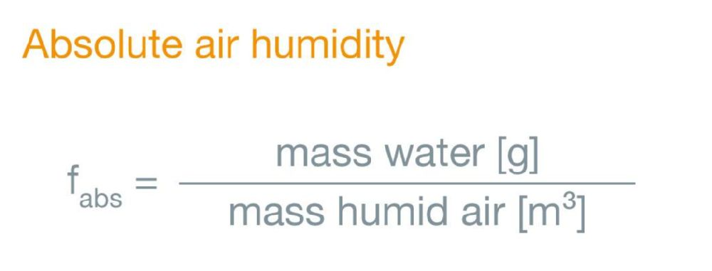

Relativ luftfugtighed [RF]
Relativ luftfugtighed (RF) er forholdet mellem den mængde vanddamp, der er i luften ved en bestemt temperatur og den mængde vanddamp, der maksimalt kan være i luften ved denne temperatur.
Mængden af vanddamp, som kan være i luften, stiger med temperaturen. Relativ luftfugtighed angives i procent.

RH = Aktuelle luftfugtighed [g/m³] / Absolutte luftfugtighed [g/m³] x 100 [%] [denne formel bruger vi her]
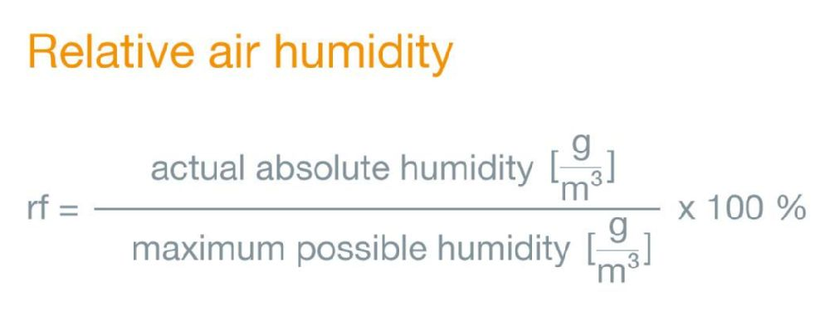

I det følgende anvendes Relativ Fugtighed [RF dansk] og Relative Humidity [RH engelsk]
Lad os se på, hvorfor der dannes fugt på overfladerne i røgeovnen/køleskabet. Det sker, når lufttemperaturen T [°C] i røgeovnen eller i køleskabet når dugpunktet TD [°C] ved en given luftfugtighed RH [%],
eller luftfugtigheden når dugpunktet TD [°C] ved en given lufttemperatur. Der er 2 faktorer, som man skal kende: lufttemperatur [T °C] og luftfugtighed RH [%].
Du skal måle lufttemperaturen og luftfugtigheden i røgeovnen eller i køleskabet, sæt derfor et måleinstrument ind nogle timer før, du skal bestemme dugpunktet.
Måleinstrumenterne kan være 1 termometer og 1 hygrometer eller en kombination af de 2: Hygro-termometer.
Hvis du måler RH til 50 % ved 5° C, så vil dette indikere, at luften indeholder 50 % af det maksimale vanddamp, den kan indeholde ved 5° C. Med mit regneprogram finder du dugpunktet til -4,6 °C.
Prøv at indsætte 100 % for RH ved 5° C og aflæs dugpunktet: 5 °C. 100 % RH indikerer, at luften har nået maks. fugtighed.
Prøv at indsætte 1 % for RH ved 5° C og aflæs dugpunktet: -47,2 °C. 1 % RH indikerer, at luften har nået minimal fugtighed. (Regnearket kan ikke gå til 0)
Ovennævnte viser, desto højere fugtigheden er desto højere er dugpunkt temperaturen. Eller sagt med andre ord: Hvis temperaturen falder, vil luftfugtigheden stige (ved det samme vandindhold)!

Konklusion:
Derfor anbefales det: Alle indvendige overflader i røgeovnen er som minimum |  | 3 | ⁰C | over dugpunktet. | NB: Det gør sig også gældende på de madvarer, som du kommer i røgeovnen,
hvis du vil undgå kondensvand på kødet.

Dugpunktet ved 5°C og 80 % luftfugtighed er 1,8 °C. Hvilket vil sige, at temperaturen på røgeovnens riste og sider i dette tilfælde bør være minimum: 4,8 ⁰C

 |  | Udarbejdet af Jørgen Walter ©
 |  | www.walter-lystfisker.dk
 |  | COPYRIGHT © 2014
walter | Dugpunktsberegning: KEFA System |  |  |  |  | Reg. Nr. 1400

Fridge
Beregn dugpunktet i dit køleskab når du kender temperatur [°C] og relativ luftfugtighed RH [%]
T [°C] | 8 |  | T °C: = 243,04*(((17.625*TD)/(243.04+TD))-LN(RH/100))/(17.625+LN(RH/100)-((17.625*TD)/(243.04+TD))) = |  |  |  |  |  |  |  |  |  |  |  |  |  |  | 8.0
RH [%] | 26 |  | RH %: = 100*(EXP((17.625*TD)/(243,04+TD))/EXP((17.625*T)/(243.04+T))) = |  |  |  |  |  |  |  |  |  |  |  |  |  |  | 25.9
TD [°C] | -10.4 |  | TD °C: = 243.04*(LN(RH/100)+((17.625*T)/(243.04+T)))/(17.625-LN(RH/100)-((17.625*T)/(243.04+T))) = |  |  |  |  |  |  |  |  |  |  |  |  |  |  | -10.4
Temperatur [T °C] |  | 0 | 1 | 2 | 3 | 4 | 5 | 6 | 7 | 8 | 9 | 10 | 11 | 12 | 13 | 14 | 15 | 16 | 17 | 18 | 19 | 20 | °C
Relative Fugtighed [RH %] |  | 26 | 26 | 26 | 26 | 26 | 26 | 26 | 26 | 26 | 26 | 26 | 26 | 26 | 26 | 26 | 26 | 26 | 26 | 26 | 26 | 26 | %
Dugpunkt [TD °C] |  | -17.30 | -16.40 | -15.50 | -14.70 | -13.80 | -12.90 | -12.10 | -11.20 | -10.40 | -9.50 | -8.70 | -7.80 | -6.90 | -6.10 | -5.20 | -4.40 | -3.50 | -2.70 | -1.80 | -0.90 | -0.10 | °C
 | T [°C] | 7.96 | 7.96 | 7.96 | 7.96 | 7.96 | 7.96 | 7.96 | 7.96 | 7.96 | 7.96 | 7.96 | 7.96 | 7.96 | 7.96 | 7.96 | 7.96 | 7.96 | 7.96 | 7.96 | 7.96 | 7.96
 | RH [%] | 45.48 | 42.31 | 39.39 | 36.68 | 34.19 | 31.88 | 29.74 | 27.77 | 25.94 | 24.24 | 22.66 | 21.20 | 19.85 | 18.59 | 17.41 | 16.33 | 15.31 | 14.37 | 13.49 | 12.67 | 11.91
 | TD [°C] | -17.3 | -16.4 | -15.5 | -14.7 | -13.8 | -12.9 | -12.1 | -11.2 | -10.4 | -9.5 | -8.7 | -7.8 | -6.9 | -6.1 | -5.2 | -4.4 | -3.5 | -2.7 | -1.8 | -0.9 | -0.1
Dugpunktet TD °C (f) af Temperaturen T °C og RH %
 | Dugpunktet TD °C (f) af Temperaturen T °C og RH % |  |  |  |  |  | T [°C] og RH [%] i de gule celler kan kun indsættes i hele tal. |  |  |  |  |  |  | T = 8 °C og RH = 26 % i de gule celler var mit køleskab målt i dagens løb.

Dugpunktet ved 8 °C og 26 % luftfugtighed er -10,4 °C
 |  |  |  |  |  |  | Udarbejdet af Jørgen Walter ©
 |  |  |  |  |  |  | www.walter-lystfisker.dk
walter |  |  |  |  |  |  | COPYRIGHT © 2014 |  |  |  |  |  |  |  |  |  |  |  |  |  |  | Reg. Nr. 1400

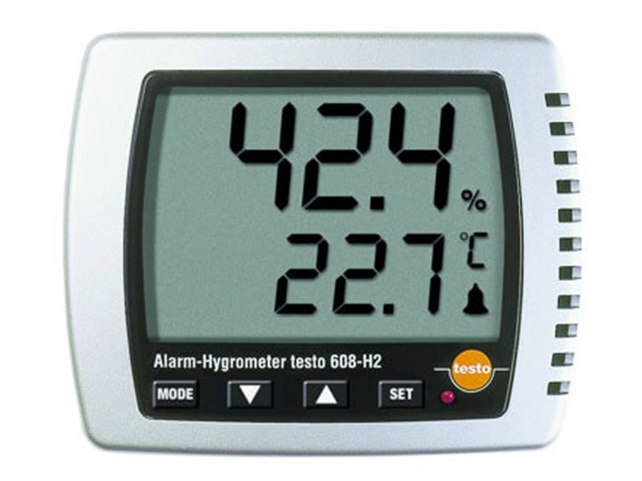
https://www.buhl-bonsoe.dk/da/produkter/testo-608-h2-fugtmaaler |  |  |  |  |  |  |  |  |  |  |  | 7 Gode råd til køleskabet
 |  |  |  |  |  |  |  |  |  |  |  | 1. Det er normalt, at der dannes frost / is og vand på bagvæggen i skabet .

 |  |  |  |  |  |  |  |  |  |  |  | 2. Isen dannes ved normal luftfugtighed, der kommer ind i skabet,
 |  |  |  |  |  |  |  |  |  |  |  | når døren åbnes og fjernes normalt ved hjælp af det automatiske afrimningssystem.
 |  |  |  |  |  |  |  |  |  |  |  | Hvis der er så meget is, at skabet ikke kan nå at afrime det helt selv, kan problemet
 |  |  |  |  |  |  |  |  |  |  |  | i mange tilfælde løses ved at afrime skabet manuelt.

 |  |  |  |  |  |  |  |  |  |  |  | 3. Sørg for at pakke madvarerne ind. Hvis du ikke pakker dine madvarer ind, kan det øge
 |  |  |  |  |  |  |  |  |  |  |  | mængden af fugt og rim i køleskabet.
 |  |  |  |  |  |  |  |  |  |  |  | Du kan nedsætte mængden af fugt og rim ved altid at pakke dine madvarer ind i lufttætte beholdere.
 |  |  |  |  |  |  |  |  |  |  |  | Rim på bagvæggens køleflade er normalt og ikke en fejl på skabet.

 |  |  |  |  |  |  |  |  |  |  |  | 4. Kontroller om madvarerne berører bagvæggen i skabet.
 |  |  |  |  |  |  |  |  |  |  |  | Flyt genstande, der rører bagvæggen, for at undgå vand eller is på hylden.
 |  |  |  |  |  |  |  |  |  |  |  | Bagvæggen vil fryse til ved køling, og isen bliver til vand ved automatisk
 |  |  |  |  |  |  |  |  |  |  |  | afrimning. Hvis genstande rører bagvæggen, vil vandet ved afrimning løbe ud på
 |  |  |  |  |  |  |  |  |  |  |  | hylden i stedet for, at løbe ned i afløbskanalen og ud gennem hullet.

 |  |  |  |  |  |  |  |  |  |  |  | 5. Rengør afløbskanalen
 |  |  |  |  |  |  |  |  |  |  |  | For at undgå en masse fugt, vandudsivning eller is inde i skabet, bør afløbskanalen renses.
 |  |  |  |  |  |  |  |  |  |  |  | Rens også drypbakken og afløbsslangen ovenover bag på skabet.
 |  |  |  |  |  |  |  |  |  |  |  | Under normal drift afrimes fordamperen (bagvæggens køleoverflade) i kølerummet automatisk,
 |  |  |  |  |  |  |  |  |  |  |  | hver gang kompressoren standser. Afrimningsvandet ledes ud gennem en rende og ned i en
 |  |  |  |  |  |  |  |  |  |  |  | drypbakke bag på køleskabet. Drypbakken er placeret over kompressoren, hvor vandet fordamper.

 |  |  |  |  |  |  |  |  |  |  |  | 6. Undgå at åbne døren ofte eller i lang tid.
 |  |  |  |  |  |  |  |  |  |  |  | Hvis døren har stået åben for længe eller ofte åbnes kan temperaturen i skabet stige og kan blive for høj,
 |  |  |  |  |  |  |  |  |  |  |  | eller der dannes meget fugt eller is inde i skabet. Hvis der er opbygget is i skabet,
 |  |  |  |  |  |  |  |  |  |  |  | kan problemet ofte løses ved at afrime skabet. Undgå at lade døren stå åben i længere tid ad gangen,
 |  |  |  |  |  |  |  |  |  |  |  | eller åbn den mindre hyppigt. Dette vil også bidrage til at spare energi og beskytte miljøet.
Testo 608-H2 fugtmåler med stort måleområde
 |  |  |  |  |  |  |  |  |  |  |  | 7. Kontroller om skabet står plant.
 |  |  |  |  |  |  |  |  |  |  |  | Det er vigtigt, at skabet monteres i vater for at sikre, at skabsdøren kan lukke helt og korrekt.
 |  |  |  |  |  |  |  |  |  |  |  | Du kan kontrollere køkkenskabet med et vaterpas lodret og vandret.
 |  |  |  |  |  |  |  |  |  |  |  | Når køkkenskabet er i vater, opstilles køleskabet igen ved omhyggeligt,
 |  |  |  |  |  |  |  |  |  |  |  | at følge monteringsanvisningerne, der fulgte med produktet.

 |  |  |  |  |  |  |  |  |  |  |  | Konklusion:
 |  |  |  |  |  |  |  |  |  |  |  | Bagvæggens køleoverflade er med til at nedsætte luftfugtigheden i køleskabet. Den fortætter
 |  |  |  |  |  |  |  |  |  |  |  | vanddampene på bagvæggen, leder dråberne ned til udløbsrenden, ud gennem et hul i bagvæggen
 |  |  |  |  |  |  |  |  |  |  |  | til et bæger med en varmespiral. Derved fordamper vandet og bægeret bliver aldrig fyldt op.

